出庫照会
１、画面初期化
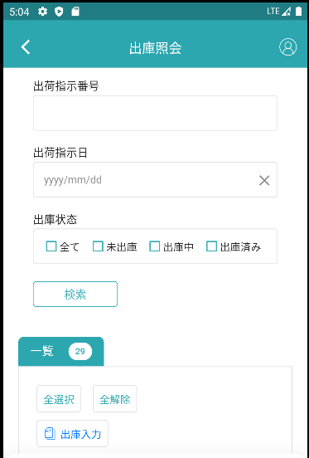

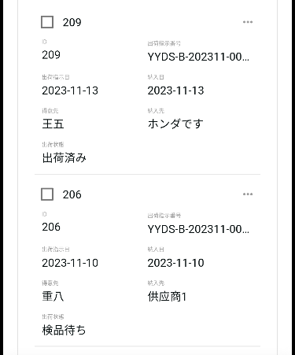

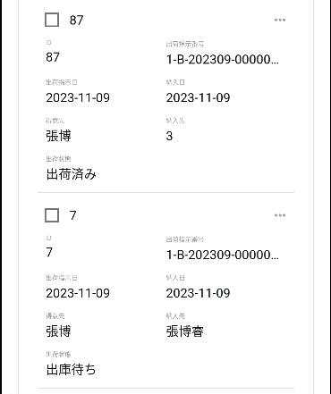

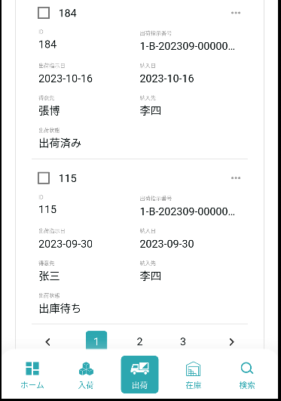

2、検索
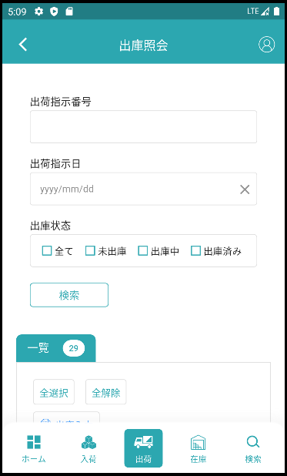

検索条件その2です：【出荷指示番号】= 入力的【出荷指示番号】

検索条件その1です：【出荷指示日】= 入力的【出荷指示日】

検索条件その3です：【出庫状態】 in画面入力的【出庫状態】

入力された検索条件で検索します。

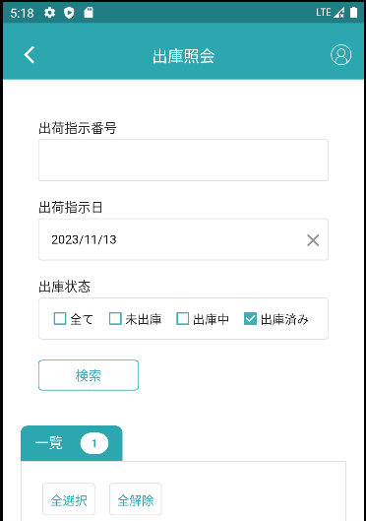

検索条件

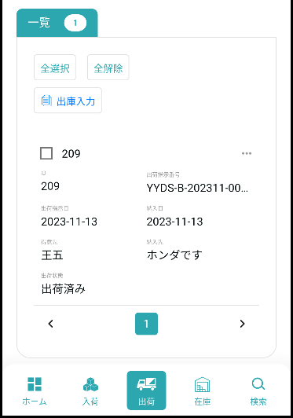

検索結果です

3、全選択、全解除
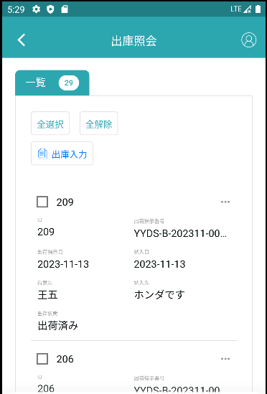

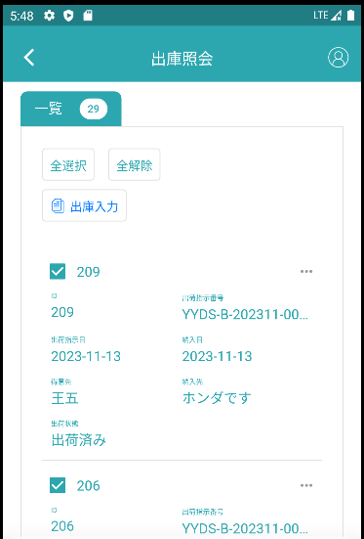

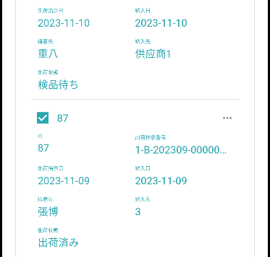

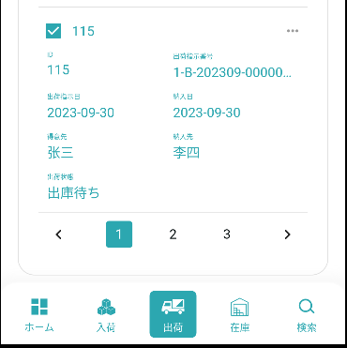

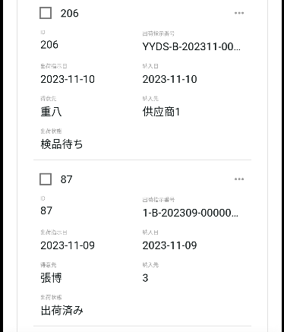

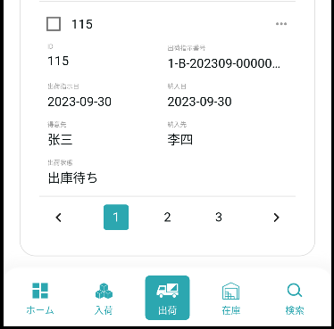

4、出庫入力

4.1、データを選択していない場合です
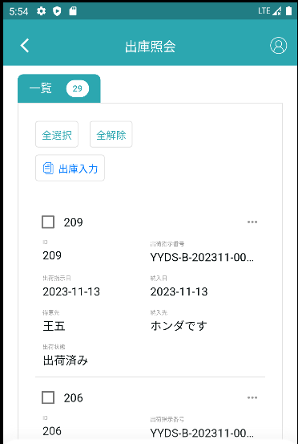

データが選択されていない場合、出庫入力画面を遷移にはパラメータがありません

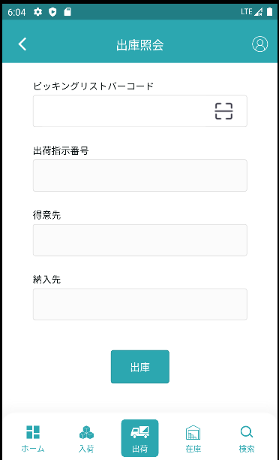

フィールドはすべて空です

4.2、データを選択するときです
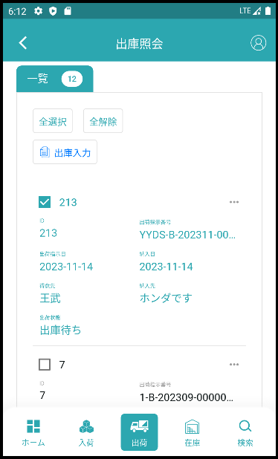

1つを選択するとパラメータ【出荷指示ID】が付きます。

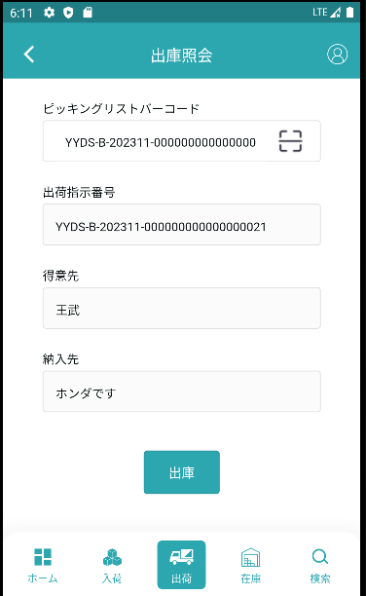
出庫照会ジャンプ時に携帯したパラメータに従ってデータ検索を行い、データを入力枠の中に入れます。

4.3、出庫照会一覧の出庫入力です
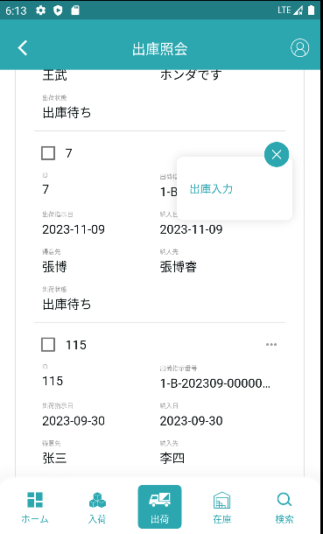

選択したデータに基づいて出庫入力にジャンプします

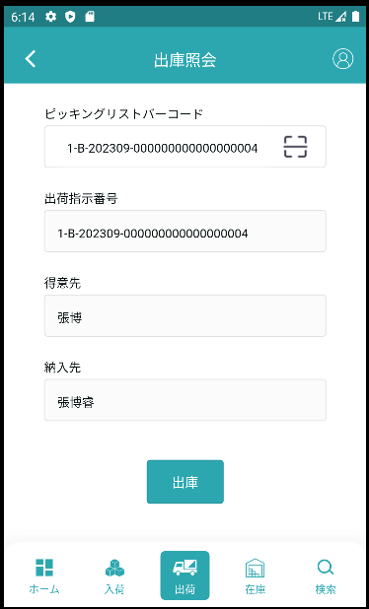

出庫照会ジャンプ時に携帯したパラメータに従ってデータ検索を行い、データを入力枠の中に入れます。

4.4、複数データのケースです
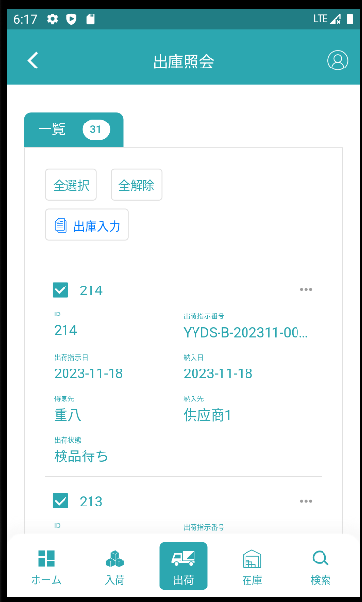

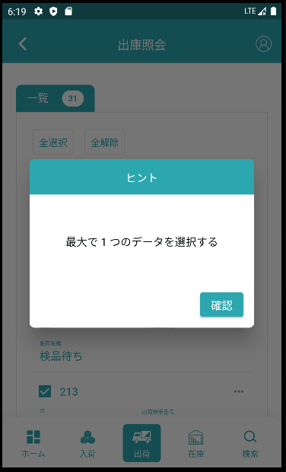

1つまで選択するように指示します

